퍼셉트론
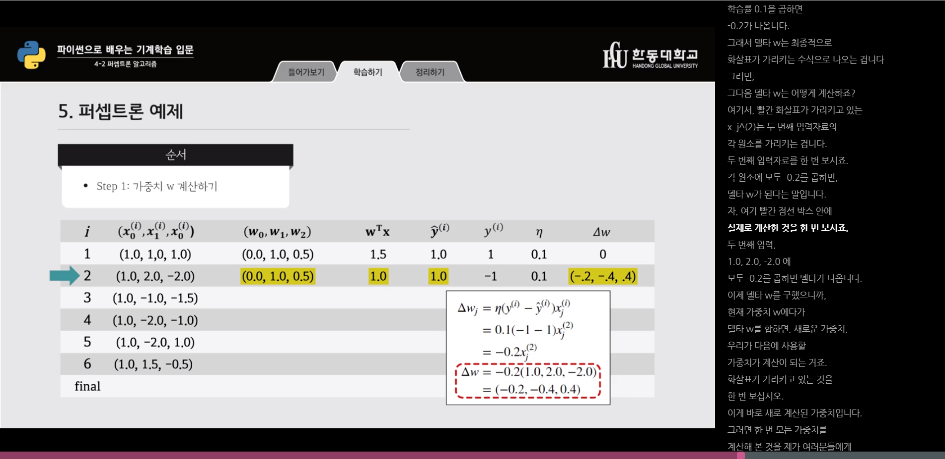
B1 | Fat | Salt | wo | w1 | w2 | o | z(output) | h(z) | error | 0.2 | w0 | w1 | w2
1 | 0.2 | 0.9 | -0.300 | 0.050 | 0.010 | 1 | -0.281 | -1 | 2 | 0.4 | 0.4 | 0.08 | 0.36
1 | 0.1 | 0.1 | 0.100 | 0.130 | 0.370 | -1 | 0.150 | 1 | -2 | -0.4 | -0.4 | -0.04 | -0.04
1 | 0.2 | 0.4 | -0.300 | 0.090 | 0.330 | -1 | -0.150 | -1 | 0 | 0 | 0 | 0 | 0
1 | 0.2 | 0.5 | -0.300 | 0.090 | 0.330 | -1 | -0.117 | -1 | 0 | 0 | 0 | 0 | 0
1 | 0.4 | 0.5 | -0.300 | 0.090 | 0.330 | 1 | -0.099 | -1 | 2 | 0.4 | 0.4 | 0.16 | 0.2
1 | 0.3 | 0.8 | 0.100 | 0.250 | 0.530 | 1 | 0.599 | 1 | 0 | 0 | 0 | 0 | 0
 |  |  | 0.100 | 0.250 | 0.530

